Daten
Stand der verwendeten Daten: 15.12. 2021 |  |  |  |  |  |  |  | Bundesland | Gesamtzahl bisher verabreichter Impfungen | Gesamtzahl mindestens einmal Geimpfter* | Gesamtzahl vollständig Geimpfter* | Gesamtzahl Personen mit Auffrischimpfung* | Impfquote mindestens einmal geimpft |  |  |  |  | Impfquote vollständig geimpft |  |  |  |  | Impfquote Auffrischimpfung
 |  |  |  |  |  |  |  |  |  |  |  |  | Gesamt* | 12-17 Jahre | 18+ Jahre |  |  | Gesamt* | 12-17 Jahre | 18+ Jahre |  |  | Gesamt* | 12-17 Jahre | 18+ Jahre
Bundesland | Einwohner in Mio | Anzahl der Fälle | Differenz zum Vortag | Fälle in den letzten 7 Tagen | 7 Tage Inzidenz | Todesfälle | Tote pro Million |  |  |  |  |  |  |  | Gesamt | 18-59 Jahre** | 60+ Jahre** |  |  | Gesamt | 18-59 Jahre | 60+ Jahre |  |  | Gesamt | 18-59 Jahre | 60+ Jahre
Baden-Württemberg | 11.070 | 944,118 | 8,268 | 44,790 | 403.4 | 12,400 | 1,120.1 | Baden-Württemberg | 17,768,371 | 7,800,419 | 7,545,589 | 2,890,809 | 70.3 | 53.1 | 81.0 | 74.2 | 86.6 | 68.0 | 45.0 | 78.8 | 75.7 | 85.2 | 26.0 | 3.2 | 31.1 | 23.9 | 45.9
Bayern | 13.077 | 1,256,744 | 7,631 | 46,778 | 356.0 | 18,771 | 1,435.4 | Bayern | 21,214,139 | 9,258,808 | 8,975,713 | 3,477,146 | 70.5 | 57.9 | 80.7 | 74.5 | 85.8 | 68.3 | 48.6 | 78.7 | 75.9 | 84.6 | 26.5 | 2.8 | 31.5 | 22.9 | 49.0
Berlin | 3.645 | 302,114 | 2,089 | 10,853 | 296.2 | 3,932 | 1,078.7 | Berlin | 6,221,315 | 2,712,825 | 2,622,010 | 1,011,208 | 74.0 | 57.7 | 85.4 | 78.5 | 90.7 | 71.6 | 50.1 | 82.9 | 79.8 | 90.1 | 27.6 | 3.1 | 32.9 | 22.9 | 56.4
Brandenburg | 2.512 | 214,664 | 3005 | 15,537 | 613.9 | 4,386 | 1,746.0 | Brandenburg | 3,713,070 | 1,676,303 | 1,598,559 | 548,936 | 66.2 | 43.3 | 75.7 | 65.0 | 81.3 | 63.2 | 36.1 | 72.9 | 66.7 | 82.2 | 21.7 | 2.2 | 25.7 | 17.8 | 37.5
Bremen | 0.683 | 42,862 | 260 | 1541 | 226.6 | 572 | 837.5 | Bremen | 1,259,116 | 579,988 | 554,249 | 171,693 | 85.3 | 59.0 | 98.4 | 95.7 | 95.8 | 81.5 | 53.4 | 94.2 | 94.3 | 94.0 | 25.2 | 1.2 | 30.2 | 20.5 | 49.8
Hamburg | 1.841 | 124,153 | 659 | 4,235 | 228.6 | 1,929 | 1,047.8 | Hamburg | 3,140,079 | 1,445,941 | 1,402,347 | 396,694 | 78.1 | 57.8 | 90.3 | 85.7 | 89.2 | 75.7 | 52.2 | 87.9 | 87.9 | 87.9 | 21.4 | 2.8 | 25.6 | 19.3 | 41.3
Hessen | 6.266 | 449,501 | 2,719 | 15,044 | 239.1 | 8,363 | 1,334.7 | Hessen | 10,097,231 | 4,574,044 | 4,324,943 | 1,444,942 | 72.7 | 56.8 | 83.6 | 77.3 | 87.9 | 68.7 | 48.7 | 79.4 | 76.5 | 85.2 | 23.0 | 2.8 | 27.4 | 20.3 | 41.6
Mecklenburg-Vorpommern | 1.610 | 87,536 | 1924 | 7,267 | 451.1 | 1,400 | 869.6 | Mecklenburg-Vorpommern | 2,560,446 | 1,146,059 | 1,096,279 | 383,135 | 71.1 | 45.8 | 81.3 | 72.7 | 86.6 | 68.1 | 36.0 | 78.2 | 72.6 | 86.4 | 23.8 | 2.6 | 27.9 | 18.6 | 41.5
Niedersachsen | 7.982 | 411,395 | 2,684 | 14,294 | 178.6 | 6,616 | 828.9 | Niedersachsen | 13,413,858 | 5,984,945 | 5,720,042 | 2,137,605 | 74.8 | 63.4 | 85.5 | 76.4 | 90.8 | 71.5 | 55.4 | 82.1 | 78.2 | 89.0 | 26.7 | 3.5 | 31.8 | 24.4 | 45.5
Nordrhein-Westfalen | 17.933 | 1,288,239 | 7,694 | 45,781 | 255.4 | 19,638 | 1,095.1 | Nordrhein-Westfalen | 30,972,272 | 13,728,923 | 13,070,108 | 4,970,104 | 76.6 | 63.2 | 87.8 | 80.6 | 91.3 | 72.9 | 55.8 | 83.9 | 81.0 | 89.5 | 27.7 | 3.0 | 33.1 | 24.6 | 49.6
Rheinland-Pfalz | 4.085 | 260,727 | 1888 | 10,425 | 254.4 | 4,434 | 1,085.4 | Rheinland-Pfalz | 6,786,547 | 3,029,645 | 2,835,098 | 1,086,325 | 73.9 | 59.3 | 84.5 | 76.3 | 90.4 | 69.2 | 49.6 | 79.5 | 75.4 | 87.0 | 26.5 | 3.3 | 31.5 | 23.1 | 46.7
Saarland | 0.991 | 69,023 | 627 | 3383 | 343.8 | 1,173 | 1,183.7 | Saarland | 1,781,494 | 777,652 | 748,127 | 304,092 | 79.0 | 60.7 | 89.3 | 81.6 | 91.6 | 76.0 | 52.3 | 86.2 | 83.4 | 90.9 | 30.9 | 4.2 | 36.1 | 26.3 | 51.7
Sachsen | 4.078 | 599,022 | 5,698 | 33,428 | 824.0 | 11,797 | 2,892.8 | Sachsen | 5,663,260 | 2,516,155 | 2,397,580 | 849,444 | 62.0 | 35.9 | 71.5 | 62.6 | 79.7 | 59.1 | 30.9 | 68.4 | 60.6 | 80.0 | 20.9 | 2.5 | 24.8 | 16.6 | 36.9
Korrelation der Impfquote der 18-59-Jährigen, mindestens einmal geimpft mit der 7 Tage-Inzidenz (H_Q)
Sachsen-Anhalt | 2.208 | 198,615 | 1780 | 15,324 | 702.7 | 3,997 | 1,810.2 | Sachsen-Anhalt | 3,354,163 | 1,498,302 | 1,445,846 | 516,878 | 68.7 | 41.1 | 78.3 | 68.2 | 83.7 | 66.3 | 33.2 | 75.9 | 69.0 | 85.6 | 23.7 | 2.6 | 27.7 | 18.1 | 41.0
Schleswig-Holstein | 2.897 | 106,444 | 958 | 4,682 | 160.8 | 1,844 | 636.5 | Schleswig-Holstein | 5,041,454 | 2,231,160 | 2,161,419 | 782,023 | 76.6 | 70.5 | 88.6 | 82.8 | 90.7 | 74.3 | 62.6 | 86.2 | 83.5 | 91.0 | 26.9 | 1.3 | 32.0 | 21.7 | 50.2
Thüringen | 2.143 | 258,573 | 3,417 | 20,197 | 952.6 | 5,428 | 2,532.9 | Thüringen | 3,173,750 | 1,409,631 | 1,356,566 | 499,369 | 66.5 | 41.2 | 76.0 | 66.9 | 82.9 | 64.0 | 35.9 | 73.4 | 66.4 | 83.4 | 23.6 | 1.7 | 27.7 | 18.3 | 41.2
 | 83.021 | 6,613,730 | 51,301 | 293,559 | 353.6 | 106,680 | 1,285.0
Datenquelle für Bereich C3 bis G19: |  |  |  |  |  |  |  | Datenquelle für Bereich I1 bis AB19
https://www.rki.de/DE/Content/InfAZ/N/Neuartiges_Coronavirus/Fallzahlen.html |  |  |  |  |  |  |  | https://www.rki.de/DE/Content/InfAZ/N/Neuartiges_Coronavirus/Daten/Impfquotenmonitoring.xlsx
Details zur Aufbereitung stehen im YouTube-Video |  |  |  |  |  |  |  |  |  |  |  |  | Korrelation der Gesamt*-Impfquote mindestens einmal geimpft mit der 7 Tage-Inzidenz (F_N) | Korrelation der Impfquote 12-17 mindestens einmal geimpft mit der 7 Tage-Inzidenz (F_O) | Korrelation der Impfquote der Gesamt 18+ mindestens einmal geimpft mit der 7 Tage-Inzidenz (F_P) | Korrelation der Impfquote der 18-59-Jährigen, mindestens einmal geimpft mit der 7 Tage-Inzidenz (F_Q)
https://www.youtube.com/watch?v=cKZmMoybpIY |  |  |  |  |  |  |  | Korrelation zwischen 7 Tage Inzidenz (Spalte F) und Impfquote |  |  |  |  | -0.789 | -0.915 | -0.798 | -0.78702648721
 |  |  |  |  |  |  |  |  |  |  |  | R² | 0.6219 | 0.8376 | 0.6372 | 0.61941069157
Korrelation vs. Kausalität |  |  |  |  |  |  |  |  |  |  |  |  | y = -0,0187x + 80,458 | y = -0,0371x + 69,2 | y = -0,022x + 92,524 | y = -0,0273x + 87,242
Eine Erläuterung der Universität Duisburg: |  |  |  |  |  |  |  |  |  |  | Diagrammblatt |  | F_N | F_O | F_P
https://www.uni-due.de/dataedu/korrelation-vs-kausalitat
Eine Korrelation misst die Stärke einer statistischen Beziehung von zwei Variablen zueinander
Kausalität ist die Beziehung zwischen Ursache und Wirkung |  |  |  |  |  |  |  |  |  |  |  |  | Korrelation der Gesamt*-Impfquote mindestens einmal geimpft mit den Toten pro Million (H_N) | Korrelation der Impfquote 12-17 mindestens einmal geimpft mit den Toten pro Million (H_O) | Korrelation der Impfquote der Gesamt 18+ mindestens einmal geimpft mit den Toten pro Million (H_P) | Korrelation der Impfquote der 18-59-Jährigen, mindestens einmal geimpft mit der 7 Tage-Inzidenz (H_Q)
 |  |  |  |  |  |  |  | Korrelation zwischen Toten pro Million (Spalte H) und Impfquote |  |  |  |  | -0.784 | -0.822 | -0.785
Formel zur Bestimmung des Korrelationkoeffizienten |  |  |  |  |  |  |  |  |  |  |  | R² | 0.6143 | 0.6757 | 0.6163
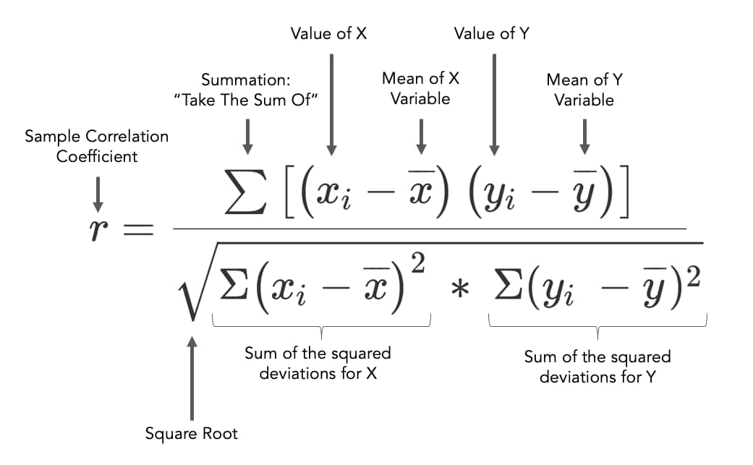
https://www.jmp.com/de_de/statistics-knowledge-portal/what-is-correlation/correlation-coefficient.html |  |  |  |  |  |  |  |  |  |  |  |  | y = -0,0072x + 82,575 | y = -0,0129x + 71,553 | y = -0,0084x + 94,897
 |  |  |  |  |  |  |  |  |  |  | Diagrammblatt |  | H_N | H_O | H_P

 |  |  |  |  |  |  |  | Quellen mit Details zum Hintergrund in der Numerischen Mathematik:
 |  |  |  |  |  |  |  | https://www.google.com/search?q=Methode+der+kleinsten+Quadrate+Excel+korrel
 |  |  |  |  |  |  |  | https://de.wikipedia.org/wiki/Methode_der_kleinsten_Quadrate
 |  |  |  |  |  |  |  | https://statologie.de/methode-kleinste-quadrate-excel/

F_N
Korrelation der Gesamt*-Impfquote mindestens einmal geimpft mit der 7 Tage-Inzidenz (F_N)
403.4 | 70.3
356.0 | 70.5
296.2 | 74.0
613.9 | 66.2
226.6 | 85.3
228.6 | 78.1
239.1 | 72.7
451.1 | 71.1
178.6 | 74.8
255.4 | 76.6
254.4 | 73.9
343.8 | 79.0
824.0 | 62.0
702.7 | 68.7
160.8 | 76.6
952.6 | 66.5

F_O
Korrelation der Impfquote 12-17 mindestens einmal geimpft mit der 7 Tage-Inzidenz (F_O)
403.4 | 53.1
356.0 | 57.9
296.2 | 57.7
613.9 | 43.3
226.6 | 59.0
228.6 | 57.8
239.1 | 56.8
451.1 | 45.8
178.6 | 63.4
255.4 | 63.2
254.4 | 59.3
343.8 | 60.7
824.0 | 35.9
702.7 | 41.1
160.8 | 70.5
952.6 | 41.2

F_P
Korrelation der Impfquote der Gesamt 18+ mindestens einmal geimpft mit der 7 Tage-Inzidenz (F_P)
403.4 | 81.0
356.0 | 80.7
296.2 | 85.4
613.9 | 75.7
226.6 | 98.4
228.6 | 90.3
239.1 | 83.6
451.1 | 81.3
178.6 | 85.5
255.4 | 87.8
254.4 | 84.5
343.8 | 89.3
824.0 | 71.5
702.7 | 78.3
160.8 | 88.6
952.6 | 76.0

F_Q
Korrelation der Impfquote der 18-59-Jährigen, mindestens einmal geimpft mit der 7 Tage-Inzidenz (F_Q)
403.4 | 74.2
356.0 | 74.5
296.2 | 78.5
613.9 | 65.0
226.6 | 95.7
228.6 | 85.7
239.1 | 77.3
451.1 | 72.7
178.6 | 76.4
255.4 | 80.6
254.4 | 76.3
343.8 | 81.6
824.0 | 62.6
702.7 | 68.2
160.8 | 82.8
952.6 | 66.9

H_N
Korrelation der Gesamt*-Impfquote mindestens einmal geimpft mit den Toten pro Million (H_N)
1,120.1 | 70.3
1,435.4 | 70.5
1,078.7 | 74.0
1,746.0 | 66.2
837.5 | 85.3
1,047.8 | 78.1
1,334.7 | 72.7
869.6 | 71.1
828.9 | 74.8
1,095.1 | 76.6
1,085.4 | 73.9
1,183.7 | 79.0
2,892.8 | 62.0
1,810.2 | 68.7
636.5 | 76.6
2,532.9 | 66.5

H_O
Korrelation der Impfquote 12-17 mindestens einmal geimpft mit den Toten pro Million (H_O)
1,120.1 | 53.1
1,435.4 | 57.9
1,078.7 | 57.7
1,746.0 | 43.3
837.5 | 59.0
1,047.8 | 57.8
1,334.7 | 56.8
869.6 | 45.8
828.9 | 63.4
1,095.1 | 63.2
1,085.4 | 59.3
1,183.7 | 60.7
2,892.8 | 35.9
1,810.2 | 41.1
636.5 | 70.5
2,532.9 | 41.2

H_P
Korrelation der Impfquote der Gesamt 18+ mindestens einmal geimpft mit den Toten pro Million (H_P)
1,120.1 | 81.0
1,435.4 | 80.7
1,078.7 | 85.4
1,746.0 | 75.7
837.5 | 98.4
1,047.8 | 90.3
1,334.7 | 83.6
869.6 | 81.3
828.9 | 85.5
1,095.1 | 87.8
1,085.4 | 84.5
1,183.7 | 89.3
2,892.8 | 71.5
1,810.2 | 78.3
636.5 | 88.6
2,532.9 | 76.0

